LP制作指示書
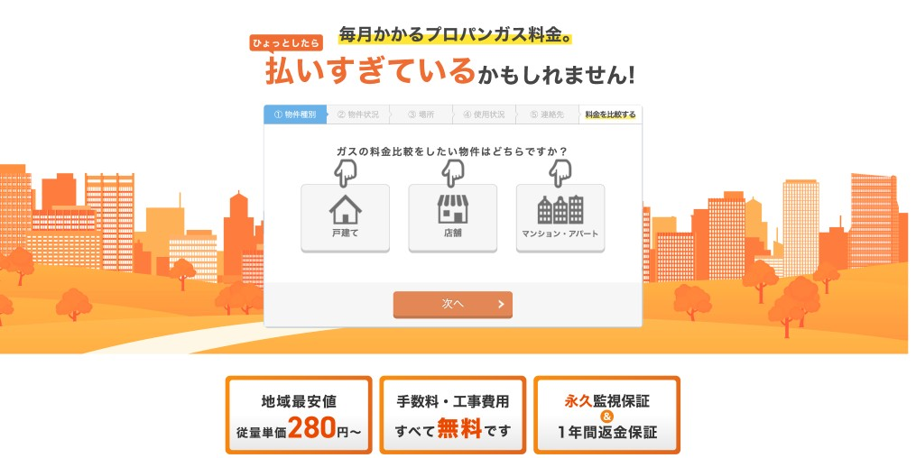

バックグランドの画像の色合いを水色に変更※アイコンをオレンジにするため

参考：https://gasuyanomadoguchi.com/

あなたのガス料金はいくらになる？
1分で出来る簡単プロパンガス料金シュミレーション

ガスの料金比較をしたい物件はどちらですか？

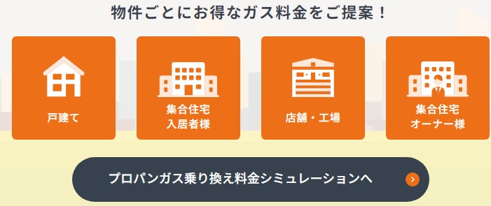
アイコン
イメージ
アイコン
イメージ
アイコン
イメージ
アイコン
イメージ
webcolo株式会社記載
「戸建て」のみで大丈夫です！

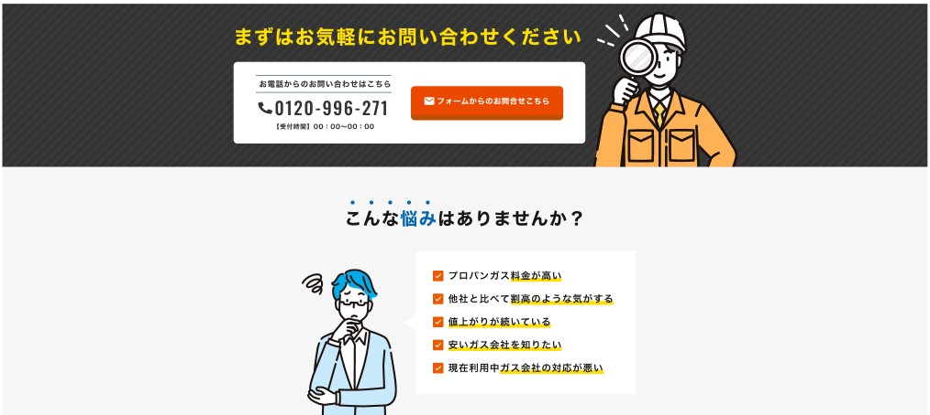
リンク1
リンク2
リンク1
リンク2

リンク1

リンク1 料金シュミレーションへリンク

参考：
https://gasuyanomadoguchi.com/lp/shindan/apart.php

プロパンガス料金診断

診断結果を元に表示形式を変更
乗換後計算との差額が3000円以内の場合は、適正の案内表示
3001円以上で高額ですの表示

お手元にプロパンガスの検針票(請求書)をご用意してからご入力ください。

ご使用量とご請求金額をご入力ください

高額表示の場合
適正表示の場合
現在のガスご使用量
ｍ3

プロパンガス乗り換えシミュレーション結果
プロパンガス乗り換えシミュレーション結果
現在のご請求金額
円

診断
診断結果
診断結果

適正価格より高い料金です。
適正料金です。

現在のガス料金はお高い料金設定となります。
※賃貸住宅にお住まいの場合
ガス料金をお安くするため、家主様・管理会社様のご協力が必要となりますので お客様の代理としてガス料金の交渉・提案を無料にて行わせていただきます。
プロパンガスの乗換えやご相談は、以下の無料相談窓口までご相談ください。
現在のガス料金はお安い料金設定となります。 今後、ガス料金の値上げの通知等がございましたら 以下よりご相談ください。

参考イメージ

参考：
https://gasuyanomadoguchi.com/result/?customer=kodate&zip=2702231&prefecture=%E5%8D%83%E8%91%89%E7%9C%8C%E6%9D%BE%E6%88%B8%E5%B8%82&prefecturecode=12&amount=22&price=17302&tsuki=2

